Seguridad de macros
 | Seguridad de macros
 | 1. ¿Por qué la seguridad ante las macros? Si un archivo contiene macros, por defecto Microsoft Excel lo detecta cuando nos disponemos a abrirlo e impide que las macros puedan funcionar. Lo hace mediante una "Advertencia de seguridad" en forma de barra que aparece por debajo de la cinta de opciones. (ver imagen abajo) . El motivo de esta precaución es evitar posibles peligros que conllevan los archivos que contienen código asociado (macros), puesto que éste podría ejecutarse de forma automática nada más abrirse el libro de Excel (en otro módulo, se aprenderá cómo hacer que una macro se ejecute nada más iniciar Excel ).

Excel 2007 |  | Excel 2010 - 2013 - 2016
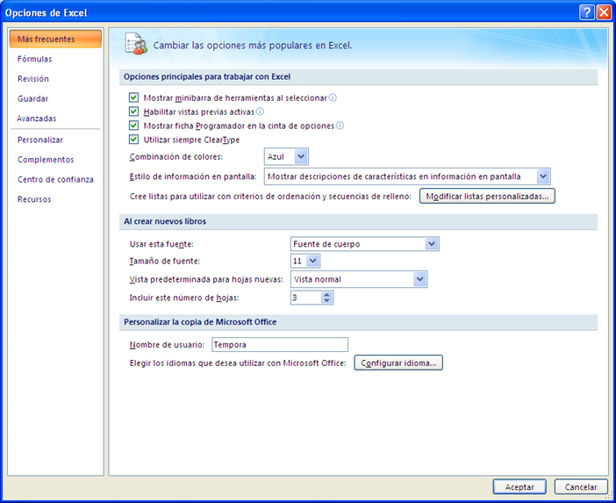
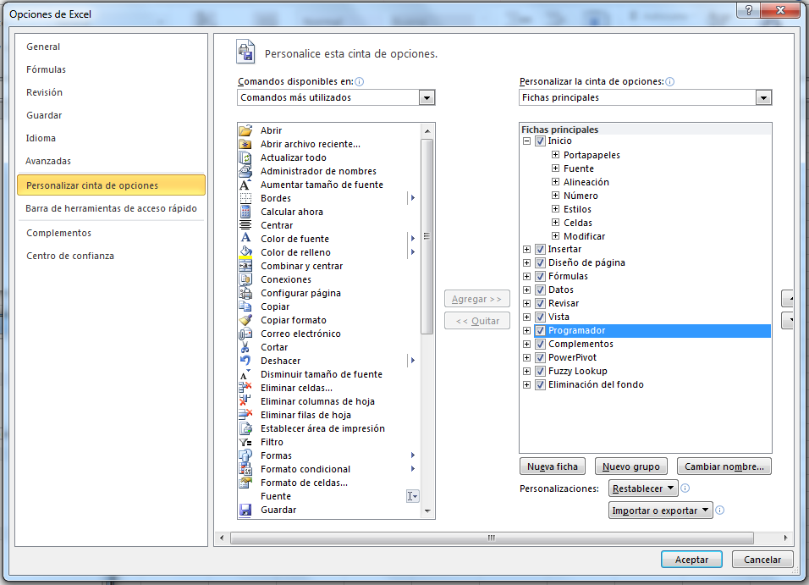

 | 2. ¿Que hacer con la advertencia de seguridad de Excel? - Si estamos en Excel 2007, al hacer clic en el botón "Opciones..." se abre un cuadro de diálogo en el que podemos "Habilitar este contenido". Las macros de este archivo ya podrán funcionar y la próxima vez que se abra el archivo, volveremos a recibir la advertencia. - Si estamos en Excel 2010, 2013 o 2016, al hacer clic en el botón "Habilitar contenido", las macros de este archivo ya podrán funcionar y la próxima vez que se abra el archivo NO volveremos a recibir la advertencia, puesto que Excel convierte al archivo en "confiable".

 | Advertencia de seguridad en Excel 2007:
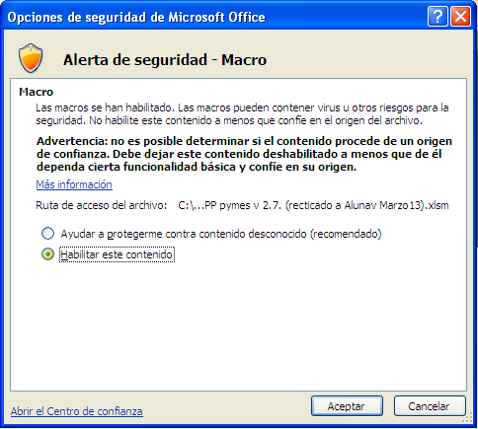

 | Advertencia de seguridad en Excel 2010, 2013 o 2016

 | 3. Configuración de macros Si trabajamos frecuentemente con archivos que contienen macros y confiamos en su contenido, podemos habilitar las macros de forma constante para no obtener la "Advertencia de seguridad" de Excel. Para ello ,debemos ir a la ficha Desarrollador / Código / Seguridad de macros / Activar la casilla "Habilitar macros todas las macros (no recomendado...). La opción por defecto es "Deshabilitar todas las macros con notificación".

 | Configuración de macros para deshabilitarlas o habilitarlas de forma constante

